손님식당예약_등록
메뉴명 |  |  | 손님식당예약_등록 |  |  | 프로그램명 | son_book.JSP | 작성자 | 조영숙

 | home>시도>시군구>레스토랑이름


 | image
 |  |  |  |  |  |  |  |  |  | 예약정보 |  |  | (레스토랑 이름)

 |  |  |  |  |  |  |  |  |  |  |  |  |  |  |  |  |  |  |  |  |  |  |  |  | 동기
 |  |  |  |  |  |  |  |  |  |  |  |  |  |  |  |  |  |  |  |  |  |  |  |  | 메뉴
 |  |  |  |  |  |  |  |  |  |  |  |  |  |  |  |  | ◀ | (MONTH) |  | ▶ |  |  |  |  | 벤치마킹 사이트

 |  |  |  |  |  |  |  |  |  |  |  |  |  | 일 |  | 월 | 화 |  | 수 | 목 | 금 | 토

 |  |  |  |  |  |  |  |  |  |  |  |  |  | 1 |  | 2 | 3 |  | 4 | 5 | 6 | 7

 |  |  |  |  |  |  |  |  |  |  |  |  |  | 8 |  | 9 | 10 |  | 11 | 12 | 13 | 14

 |  |  |  |  |  |  |  |  |  |  |  |  |  | 15 |  | 16 | 17 |  | 18 | 19 | 20 | 21

 |  |  |  |  |  |  |  |  |  |  |  |  |  | 22 |  | 23 | 24 |  | 25 | 26 | 27 | 28 |  | 1. 경로 루트
 |  |  |  |  |  |  |  |  |  |  |  |  |  |  |  |  |  |  |  |  |  |  |  | 지역 > 서울 > 강남 > 삐따고라숑음식점
 |  |  |  |  |  |  |  |  |  |  |  |  |  | 29 |  | 30 |  |  |  |  |  |  |  | 한식> 레스토랑> 꼬챠뿌다 레스토랑
 |  | 상세설명(간략)
 |  |  |  |  |  |  |  |  |  |  |  |  |  |  |  |  |  |  |  |  |  |  |  | home>시도>시군구>레스토랑이름
 |  | 우리레스토랑 깨끗해요 |  |  |  |  |  |  |  |  |  |  |  |  |  |  |  |  |  |  |  |  |  | home>한식
 |  | 넓어요 |  |  |  |  |  |  |  |  |  | 날짜 |  |  | 캘린더에서 자동으로 받아옴(일단 디폴트 내일 날짜) |  |  |  |  |  |  |  | ▼
 |  | 맛있어요 |  |  |  |  |  |  |  |  |  | 시간 |  |  | 음식점 설정 오픈 마감 시간 내에서 선택 |  |  |  |  |  |  |  | ▼
 |  | 대표메뉴 비싼거 있어요 |  |  |  |  |  |  |  |  |  | 인원 |  |  | 음식점 설정 예약 최대인원 내에서 선택 |  |  |  |  |  |  |  | ▼
 |  | 하지만 가성비 좋아요 |  |  |  |  |  |  |  |  |  |  |  |  |  |  |  |  |  |  |  |  |  | insert into booking(sonnim_id, store_id, bookdate, booktime, bookperson, note)
 |  | 마니 와요 서비스는 없지만 |  |  |  |  |  |  |  |  |  |  |  |  |  |  |  |  |  |  |  |  |  | values(?, ?, ?, ?, ?, ?)
 |  | 친절하게 대해줘요
 |  | 빨리 와요 우리 영업 오래하기 싫어 |  |  |  |  |  |  |  |  | 예약자 |  |  |  | 현재 로그인 사용자 이름(name)
 |  | 예약하고 안오면 관리자한테 블락 먹여달라고 할거야 |  |  |  |  |  |  |  |  | 연락처 |  |  |  | 현재 로그인 사용자 번호(phone)
 |  |  |  |  |  |  |  |  |  |  | 이메일 |  |  |  | 현재 로그인 사용자 이메일(email)
 |  |  |  |  |  |  |  |  |  |  | 요구사항 |  |  |  | textarea

취소
완료

 |  | header

 | 식당이름 | 피자몰

 |  | calendar
 |  | 1 | 2 | 3 | …
 |  | 8 | 7 | 6 | …
 |  | 15 | 16 | 17 | …
 |  | 22 | 23 | 24 | …
 |  | 29 | 30

 | 날짜 | 2017.02.08
 | 시간 | 시간을 선택 ▼ | (select)
 | 인원 | 인원을 선택 ▼ | (select)

 | 예약자 정보

 |  | 예약인 | 김미현
 |  | 연락처 | 010-xxxx-xxxx
 |  | 이메일 | xxx@xxxx.xxx
 |  | 요청사항 | (textarea)

취소
완료

 |  | footer

storeDetail.jsp
이동

 | 메뉴명 | 업체소개페이지 |  | 프로그램명 | storeDetail.j네 | 작성자 | 박하늘
 | 네비게이션
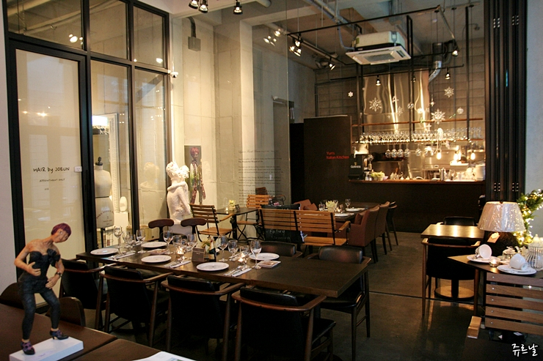

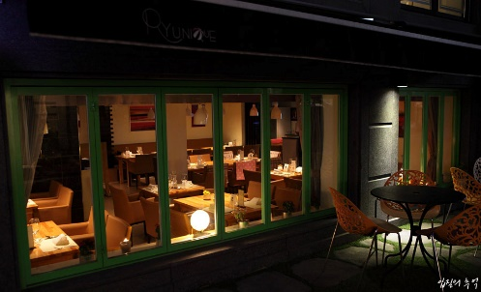
 | 업체상세
 | 업체예약
 | 지도

 |  |  | 저희 ~사는 어쩌구저쩌구
 |  |  | 저희것이 가장맛있고
 |  |  | 저희가 가장좋고~

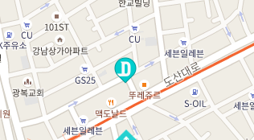
 |  |  |  |  |  |  |  | 1. 좋습니다

 |  | 주소 : 서대문구 어쩌구

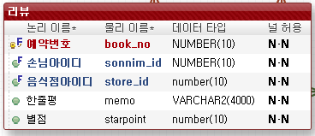
 |  |  | API 로 위치 ->
 |  |  |  |  |  |  |  | 2. 리뷰
 |  |  |  |  |  |  |  | (필요인자)
 |  |  |  |  |  |  |  | book_no,
목록
 |  |  |  | SNS | click! |  |  | reviewdto
 |  |  |  | 공유

등록
 |  |  | 음. 나쁘진 않았는데 먹다가 쥐가 나와서 2점 드립니다. |  |  |  |  | 1 | 리뷰쓸수있는지 없는지 체크
 |  |  |  |  |  |  |  |  | public boolean reviewCheck(sonnim_id, store_id){
 |  |  |  |  |  |  |  |  |  | SELECT BOOKSTATE
 |  |  | 왜 피자를 시켰는데 치킨을 주는거죠? |  |  |  |  |  |  | FROM BOOKING
 |  |  |  |  |  | **ks님 |  |  |  | WHERE SONNIM_ID=? AND STORE_ID=?;
 |  |  |  |  |  |  |  |  | int count = bookstate의 값을 담는다
삭제
 |  |  | 주방장이 너무 못생겼습니다.
 |  |  |  |  |  | **23님 |  |  | }
 |  |  |  |  |  |  |  |  | return count != 1 ? False:true;
 |  |  |  |  |  | 본인 아이디와 상통할 시
 |  |  |  |  |  | 삭제버튼을 보여준다
 |  |  |  |  |  |  |  | 2 | public boolean insertDB(sonnim_id, store_id){
 |  |  |  |  |  |  |  |  | INSERT INTO review
 |  |  |  |  |  |  |  |  | VALUES((SELECT no
 |  |  |  |  |  |  |  |  | FROM BOOKING
 |  |  |  |  |  |  |  |  | WHERE ?(sonnim_id) AND bookstate=1 AND ?(store_id)),
 |  |  |  |  |  |  |  |  | ?(sonnim_id),
 |  |  |  |  |  |  |  |  | ?(store_id),
 |  |  |  |  |  |  |  |  | 'review',
 |  |  |  |  |  |  |  |  | 1);
 |  |  |  |  |  |  |  |  | }
 |  |  |  |  |  |  |  | boolean 으로 반환
 |  |  |  |  |  |  |  | return count < 0 ? False:true;

storeList.jsp
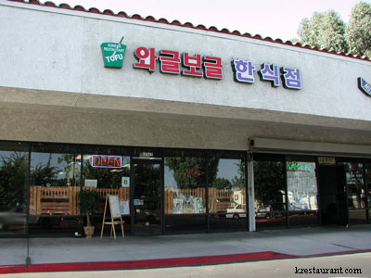
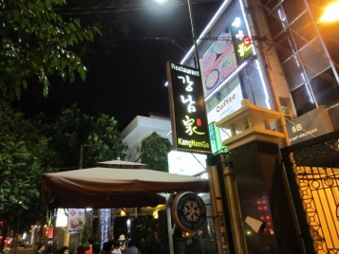
이동

검색
 | 메뉴명 | 업체목록 |  | 프로그램명 | storeList.j네 | 작성자 | 박하늘
 | 지역
 | 인천 |  |  |  |  | 검색 기능
 | 서울
 | 강남 |  | 좋아요/리뷰가 가장 높은걸 우선 표시
 |  |  |  |  |  |  |  | 1 | 지역 클릭 시 해당 지역에 대한 리스트로 새로 가져온다.(키워드를 넘김)
 |  | 이 달의 베스트 4!
 | 기타
 | 종류 |  |  |  |  |  |  | 2
 | 한식 |  |  |  |  |  |  |  | public List<storeBean> getstroeList("키워드"){

 | 중식 |  |  |  |  |  |  |  | SELECT *
 |  |  |  |  |  |  |  |  | FROM store
 | 양식 |  |  |  |  |  |  |  | WHERE SIDO LIKE '?%' OR CATEGORY LIKE '?%'
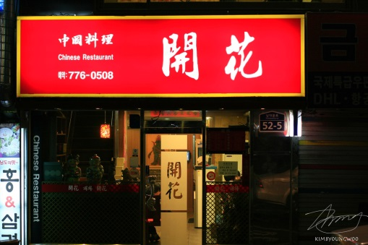
 | 기타
 |  |  |  |  |  |  |  |  | }

 |  |  |  |  |  |  |  | 3. 이 달의 베스트
 |  |  |  |  |  |  |  |  | SELECT ROWNUM, store_id, NAME
 |  |  |  |  |  |  |  |  | FROM STORE
 |  |  |  |  |  |  |  |  | WHERE ROWNUM < 5
중식
 |  |  |  | 밑부터는 직종별 모든음식 표출 |  |  |  |  | ORDER BY (SELECT SUM(STARPOINT) FROM REVIEW) desc;

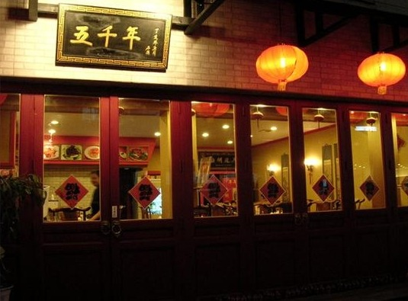
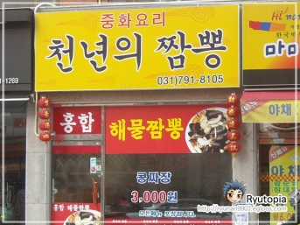

한식

